diagram 1
 | Wykres punktowy Wykres tego typu stosowany jest do prezentacji wyników doświadczeń naukowych oraz wykreców funkcji Na podstawie danych utwórz przedstawiony wykres. Wykres umieść w arkuszu zadanie 1 - wykres

 | zmiana gęstości substancji
 | temperatura | 1000 | 500 | 200 | 100 | 50 | 20 | 10 | 8 | 7 | 6 | 5 | 4 | 3 | 2 | 0 | -2 | -5 | -10 | -20 | -50 | -100
 | gęstość substancji | 22 | 23 | 25 | 27 | 33 | 40 | 60 | 80 | 90 | 100 | 110 | 115 | 118 | 121 | 125 | 127 | 130 | 132 | 150 | 151 | 152

wskazówki

1 | Zaznacz dane w tabeli w zakresie B8:W9
2 | 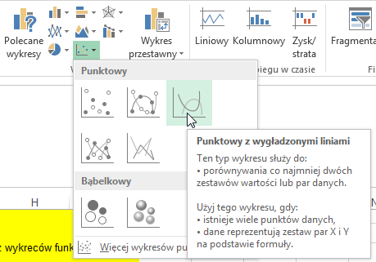 Wybierz [Wstawianie] -> Wykres punktowy -> typ z wygładzonymi liniami |  |  |  |  |  |  |  | 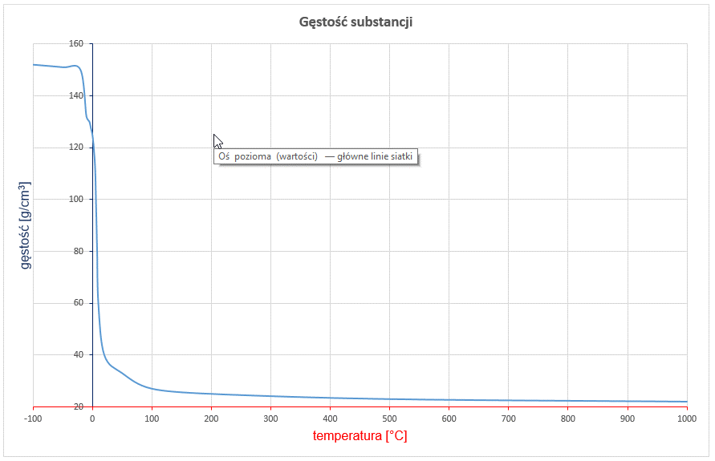
3 | Przenieś wykres do nowego arkusza (wskazówki w zadaniu 1)
4 | Popraw tytuł wykresu: Gęstość substancji
5 | Wykonaj formatowanie osi
 | - kolory, jak na rysunku
 | - zewnętrzne znaczniki osi
 | - dla osi poziomej: jednostka główna: 100 minimum: -100 maksimum: 1000 - dla osi pionowej: minimum: 20
6 | 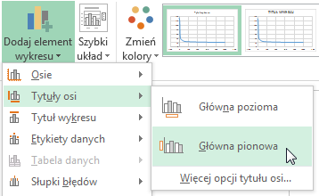 Dodaj tytuły osi Narzędzia wykresów -> projektowanie -> Dodaj element wykresu:
 | Pionowa: gęstość [g/cm3]
 | Pozioma: temperatura [°C]

diagram 2
 | Wykresy matematyczne - parabola - dwa miejsca zerowe Utwórz wykres funkcji: f(x) = x2 - 8x - 48 Wykres umieść w arkuszu zadanie 2 - wykres

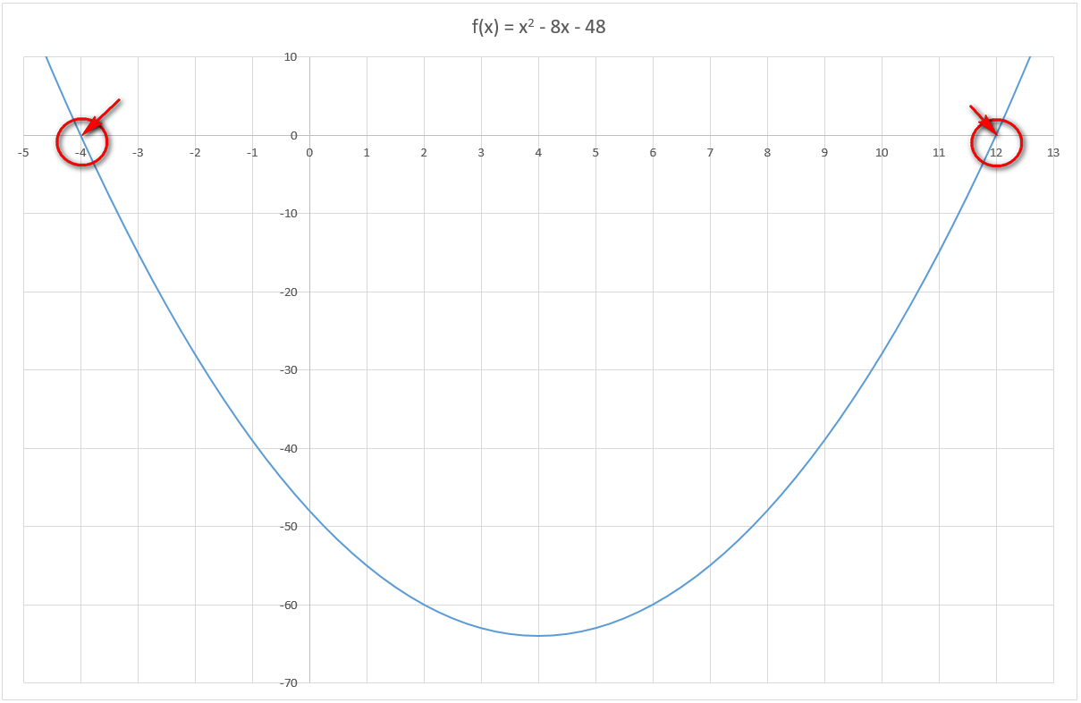

wskazówki

1 | Przygotuj dane według poniższego wzoru: UWAGA: Zakres zmiany argumentu zależny jest do funkcji, której wykres tworzymy. Domyślnie rozpoczynamy od x=-10
2 | Utwórz nagłówek (tu komórki C12 oraz D12) Następnie w komórce C13 wpisz X natomiast w komórce obok formułę obliczającą wartość funkcji: =C13*C13-8*C13-48
 |  | x | f(x) = x2 - 8x - 48
 |  | -10 | 132

3 | Zaznacz obie komórki i przeciągaj, tak aby w kolumnie wartości pojawiły się dwa zera (miejsca zerowe)

 |  | x | f(x) = x2 - 8x - 48
 |  | -10 | 132
 |  | -9 | 105
 |  | -8 | 80
 |  | -7 | 57
 |  | -6 | 36
 |  | -5 | 17
 |  | -4 | 0
 |  | -3 | -15
 |  | -2 | -28
 |  | -1 | -39
 |  | 0 | -48
 |  | 1 | -55
 |  | 2 | -60
 |  | 3 | -63
 |  | 4 | -64
 |  | 5 | -63
 |  | 6 | -60
 |  | 7 | -55
 |  | 8 | -48
 |  | 9 | -39
 |  | 10 | -28
 |  | 11 | -15
 |  | 12 | 0
 |  | 13 | 17

4 | Zaznacz przygotowane dane (wszystkie komórki)
5 | 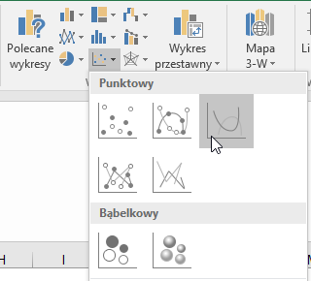 Wybierz [Wstawianie] -> Wykres punktowy -> typ z wygładzonymi liniami
6 | 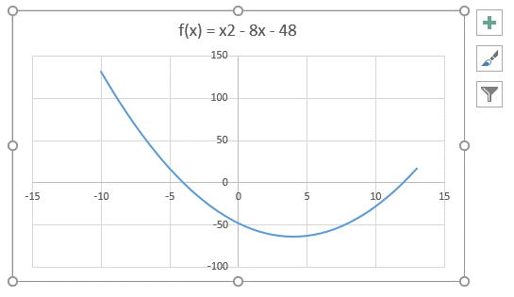 Otrzymujemy wykres przedstawiony na rysunku
7 | 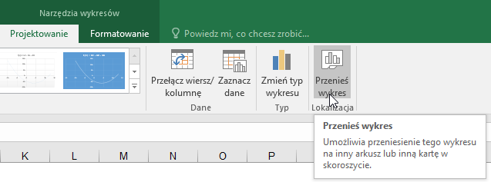 Przenosimy wykres do nowego arkusza [Narzędzia wykresów] -> [Projektowanie] -> [Przenieś wykres]
8 | 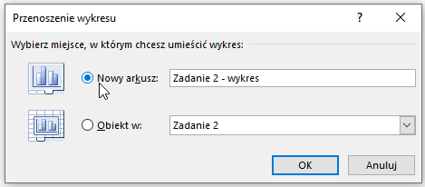 Zaznaczamy [Nowy arkusz] - nadajemy nazwę: zadanie 2 - wykres
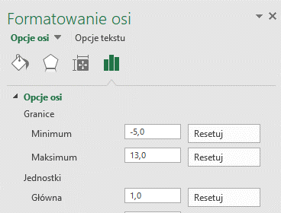
9 | 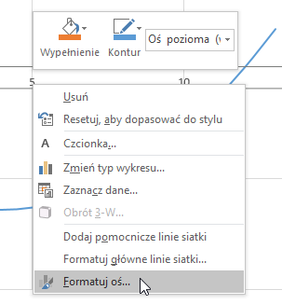 Kosmetyka: - indeks górny w tytule - formatowanie osi: PPM na liczbie osi X - [formatuj oś] - w panelu bocznym ustawiamy: zakres -5…13, jednostka główna 1

10 | 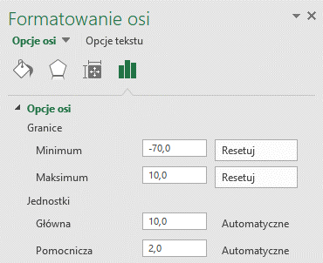 Kosmetyka: - formatowanie osi: PPM na liczbie osi Y - [formatuj oś] - ustawiamy jak na rysunku:
11 | Wykres jest gotowy.

